Feuil1
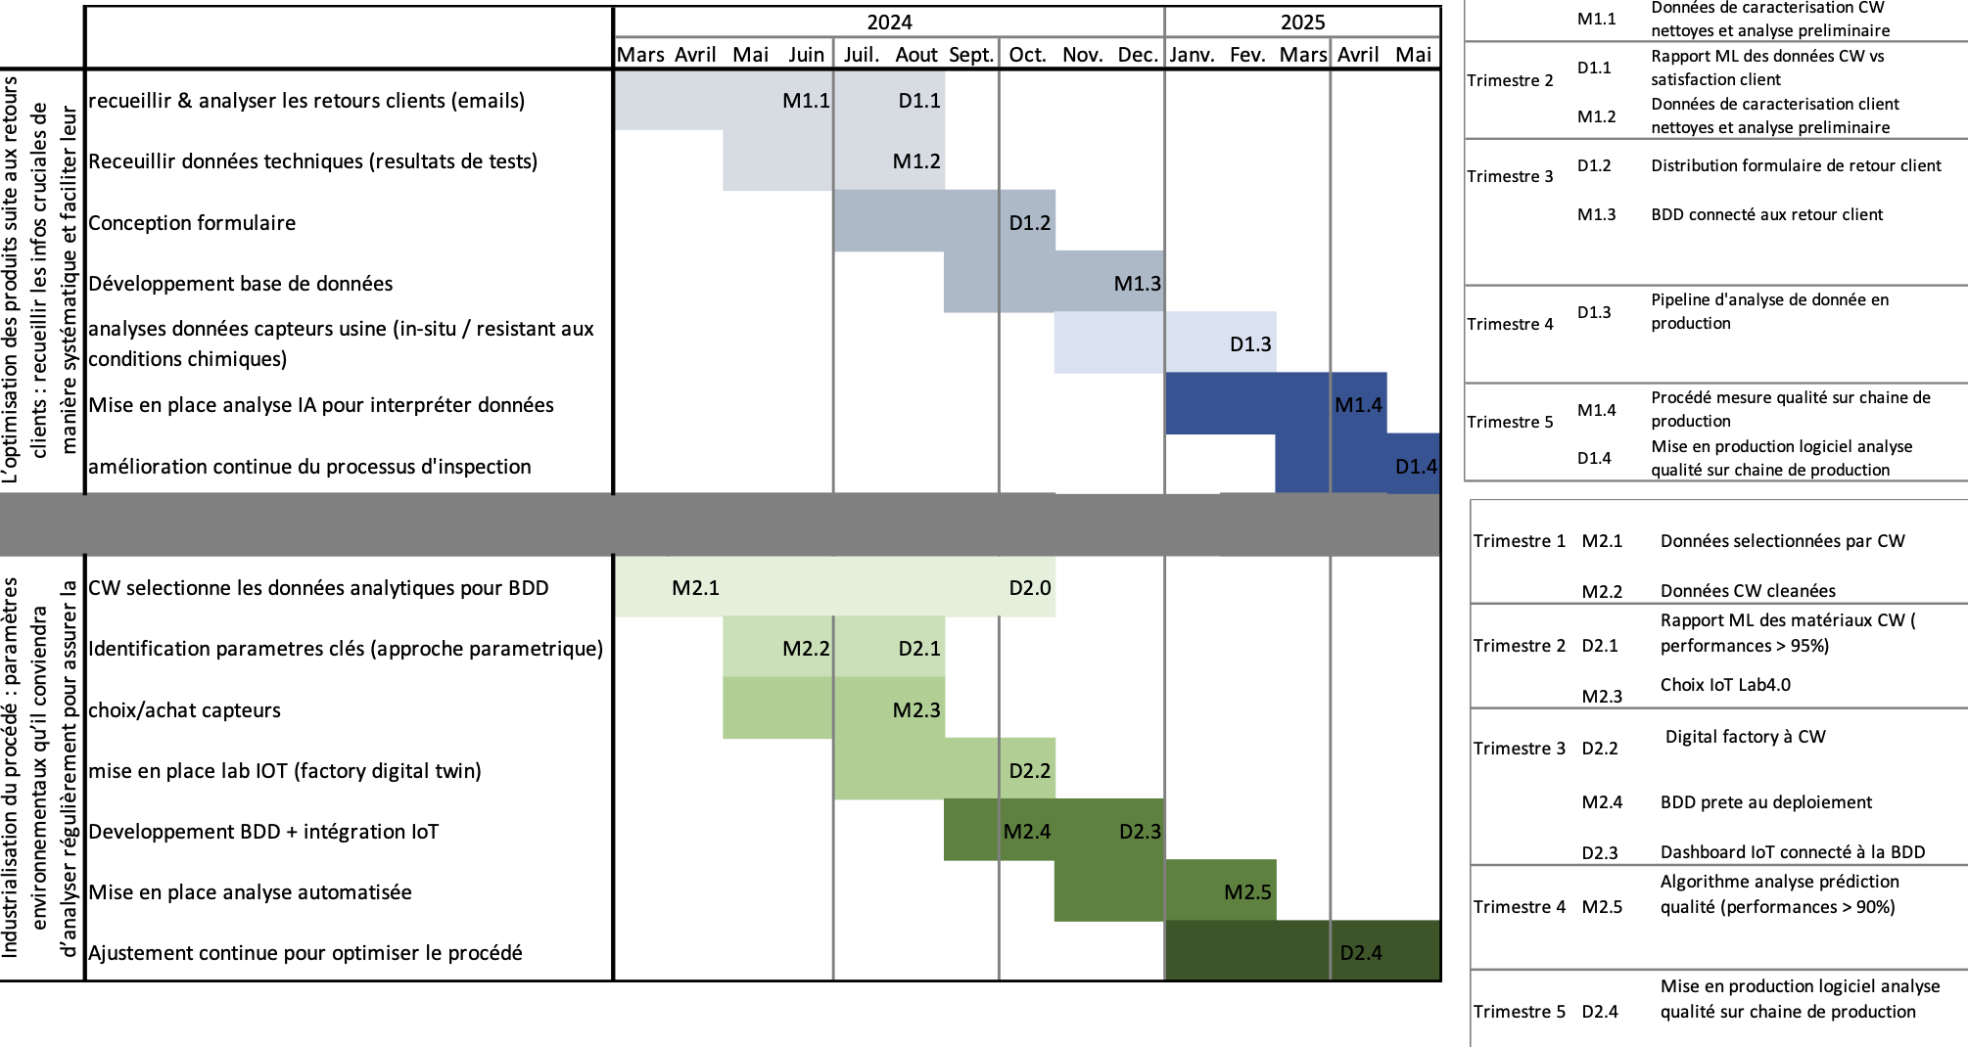
 |  | Objectifs :
 |  | O-01 : Cadrage Projet
 |  | O-02 : Agrégation données
 |  | O-03 : Régressions supervisées
 |  | O-04 : Digitalisation données de production en base de données
 |  | O-05 : Classification supervisés
 |  | O-06 : Statistique
 |  | O-07 : Classification non supervisé
 |  | O-09 : Développement nouvel outil de suivi de production
 |  | O-10 : Incorporation des modèles ML
 |  | O-11 : Finalisation monitoring + hébergement cloud + cybersécurité

 |  | 2024 |  |  |  |  |  |  |  |  | 2025
 | PREVU | avril | mai | juin | juil | aout | sept | oct | nov | dec | jan | fev | mars | avril | mai
 | Receuillir et analyser données
 | Identification des paramètres importants
 | Conception du formulaire
 | Développement base de données
 | Développement application
 | Mise en place analysese IA
 | Amélioration continue

ACTUEL | ACTUEL | avril | mai | juin | juil | aout | sept | oct | nov | dec | jan | fev | mars | avril | mai
 | Cadrage projet
 | Agrégation données
 | Regressions supervisés
 | Digitalisation données de production en base de données
 | Classification supervisés
 | Statistique
 | Classification non supervisé
 | Développement nouvel outil de suivi de production
 | Incorporation des modèles ML
 | Finalisation monitoring + hébergement cloud + cybersécurité

